Cópia de Rank-order centroid (R
Um empresa possui uma lista com 6 candidatos para uma vaga. Para escolha do melhor candidato são considerados 5 critérios: [C1] Tempo dedicado ao ensino superior (anos), [C2] experiência profissional (anos), [C3] idade (anos), [C4] avaliação da entrevista (escala de 1 a 10) e [C5] resultados de teste psicológico (escala de 1 a 10). Todos os critérios devem ser maximizados, com exceção da idade. |  |  |  |  | Critério | Classificação
 |  |  |  |  | C1 | 4.5 | 0.1077097506
 |  |  |  |  | C2 | 2 | 0.2267573696
 |  |  |  |  | C3 | 4.5 | 0.07596371882
 |  |  |  |  | C4 | 1 | 0.3696145125
 |  |  |  |  | C5 | 3 | 0.1553287982
 |  |  |  |  | C6 | 6 | 0.04421768707
 |  |  |  |  | C7 | 7 | 0.02040816327
 |  |  |  |  |  | SOMA | 1
 |  |  |  |  | M | 7
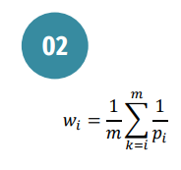

 | CRITERIO EM ORDEM |  | 1/PI | SOMA DELE PRA BAIXO | wi
 | C4 | 1 | 1 | 2.587301587 | 0.3696145125
 | C2 | 2 | 0.5 | 1.587301587 | 0.2267573696
 | C5 | 3 | 0.3333333333 | 1.087301587 | 0.1553287982
 | C1 | 4.5 | 0.2222222222 | 0.753968254 | 0.1077097506
 | C3 | 4.5 | 0.2222222222 | 0.5317460317 | 0.07596371882
 | C6 | 6 | 0.1666666667 | 0.3095238095 | 0.04421768707
 | C7 | 7 | 0.1428571429 | 0.1428571429 | 0.02040816327
 |  |  |  | SOMA W | 1

Cópia de Point Allocation
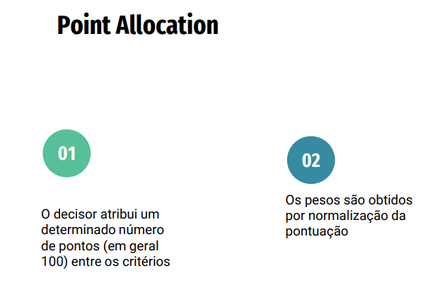
 |  | Critério | Distribuição dos pontos | normalização peso
 |  | C1 | 20 | 0.2
 |  | C2 | 15 | 0.15
 |  | C3 | 5 | 0.05
 |  | C4 | 10 | 0.1
 |  | C5 | 5 | 0.05
 |  | C6 | 40 | 0.4
 |  | C7 | 5 | 0.05
 |  | soma | 100

Pontos | 100

Cópia de Rank Exponent Method
Critério | Classificação | pi
C1 | 4.5 | 4.5
C2 | 2 | 2
C3 | 4.5 | 4.5
C4 | 1 | 1
C5 | 3 | 3
C6 | 6 | 6
C7 | 7 | 7
M | 7

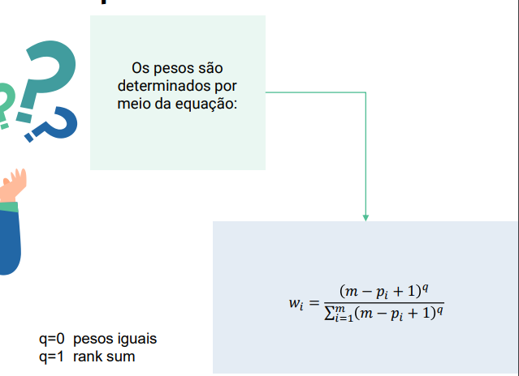
 | q | 0 |  | q | 1 |  | q | 2
 | (M-pi+1)^q | normalizar |  | (M-pi+1)^q | normalizar |  | (M-pi+1)^q | normalizar
 | 1 | 0.2 |  | 3.5 | 0.14 |  | 12.25 | 0.09107806691
 | 1 | 0.2 |  | 6 | 0.24 |  | 36 | 0.2676579926
 | 1 | 0.2 |  | 3.5 | 0.14 |  | 12.25 | 0.09107806691
 | 1 | 0.2 |  | 7 | 0.28 |  | 49 | 0.3643122677
 | 1 | 0.2 |  | 5 | 0.2 |  | 25 | 0.1858736059
 | 1 | 0.2 |  | 2 | 0.08 |  | 4 | 0.02973977695
 | 1 | 0.2 |  | 1 | 0.04 |  | 1 | 0.007434944238
soma | 5 |  | soma | 25 |  | soma | 134.5
 | soma peso | 1 |  | soma peso | 1 |  | soma peso | 1
 | q | 3 |  | q | 4 |  | q | 5
 | (M-pi+1)^q | normalizar |  | (M-pi+1)^q | normalizar |  | (M-pi+1)^q | normalizar
 | 42.875 | 0.05569990257 |  | 150.0625 | 0.03246612759 |  | 525.21875 | 0.01826311843
 | 216 | 0.2806105879 |  | 1296 | 0.280390513 |  | 7776 | 0.2703902116
 | 42.875 | 0.05569990257 |  | 150.0625 | 0.03246612759 |  | 525.21875 | 0.01826311843
 | 343 | 0.4455992205 |  | 2401 | 0.5194580415 |  | 16807 | 0.5844197898
 | 125 | 0.1623903865 |  | 625 | 0.1352191903 |  | 3125 | 0.1086637617
 | 8 | 0.01039298474 |  | 16 | 0.003461611272 |  | 32 | 0.00111271692
 | 1 | 0.001299123092 |  | 1 | 0.0002163507045 |  | 1 | 3.477240375E-05
soma | 769.75 |  | soma | 4622.125 |  | soma | 28758.4375
 | soma peso | 1 |  | soma peso | 1 |  | soma peso | 1

Cópia de Rank sum weights
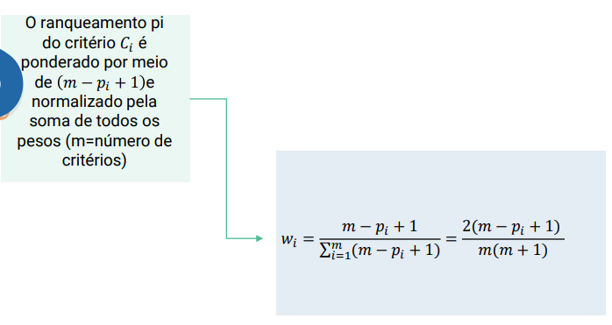
Critério | Classificação | pi | M-pi+1 | normalizar pra achar o peso (M-pi+1)/soma
C1 | 4.5 | 4.5 | 3.5000 | 0.1166666667
C2 | 2 | 2 | 6.0000 | 0.2
C3 | 4.5 | 4.5 | 3.5000 | 0.1166666667
C4 | 1 | 1 | 7.0000 | 0.2333333333
C5 | 3 | 3 | 5.0000 | 0.1666666667
C6 | 5 | 5 | 3.0000 | 0.1
C7 | 6 | 6 | 2.0000 | 0.06666666667
m | 7 | soma | 30.0000
m | numero de critérios
 |  |  | soma wi | 1

Cópia de Borda
Alternativas | M1 | M2 | M3 | M4
C1 | 0.1077097506 | 0.2 | 0.03246612759 | 0.1166666667
C2 | 0.2267573696 | 0.15 | 0.280390513 | 0.2
C3 | 0.07596371882 | 0.05 | 0.03246612759 | 0.1166666667
C4 | 0.3696145125 | 0.1 | 0.5194580415 | 0.2333333333
C5 | 0.1553287982 | 0.05 | 0.1352191903 | 0.1666666667
C6 | 0.04421768707 | 0.4 | 0.003461611272 | 0.1
C7 | 0.02040816327 | 0.05 | 0.0002163507045 | 0.06666666667

m(decisores) | 4
 |  |  |  |  |  |  |  |  |  |  | Wi=soma_crit/soma
 |  |  | CALCULAR PJ
 |  |  | Alternativas | M1 | M2 | M3 | M4 |  | SOMA | Wi
 |  |  | C1 | 4.892290249 | 4.8 | 4.967533872 | 4.883333333 |  | 19.54315746 | 0.1437035735
 |  |  | C2 | 4.77324263 | 4.85 | 4.719609487 | 4.8 |  | 19.14285212 | 0.1407600723
 |  |  | C3 | 4.924036281 | 4.95 | 4.967533872 | 4.883333333 |  | 19.72490349 | 0.1450399775
 |  |  | C4 | 4.630385488 | 4.9 | 4.480541959 | 4.766666667 |  | 18.77759411 | 0.138074279
 |  |  | C5 | 4.844671202 | 4.95 | 4.86478081 | 4.833333333 |  | 19.49278534 | 0.1433331803
 |  |  | C6 | 4.955782313 | 4.6 | 4.996538389 | 4.9 |  | 19.4523207 | 0.1430356381
 |  |  | C7 | 4.979591837 | 4.95 | 4.999783649 | 4.933333333 |  | 19.86270882 | 0.1460532794
 |  |  |  |  |  |  |  | SOMA | 135.996322
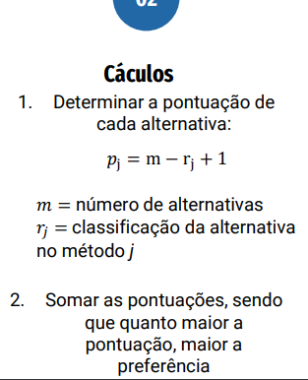
 |  |  |  |  |  |  |  |  | SOMA W | 1

